TILS įplaukos
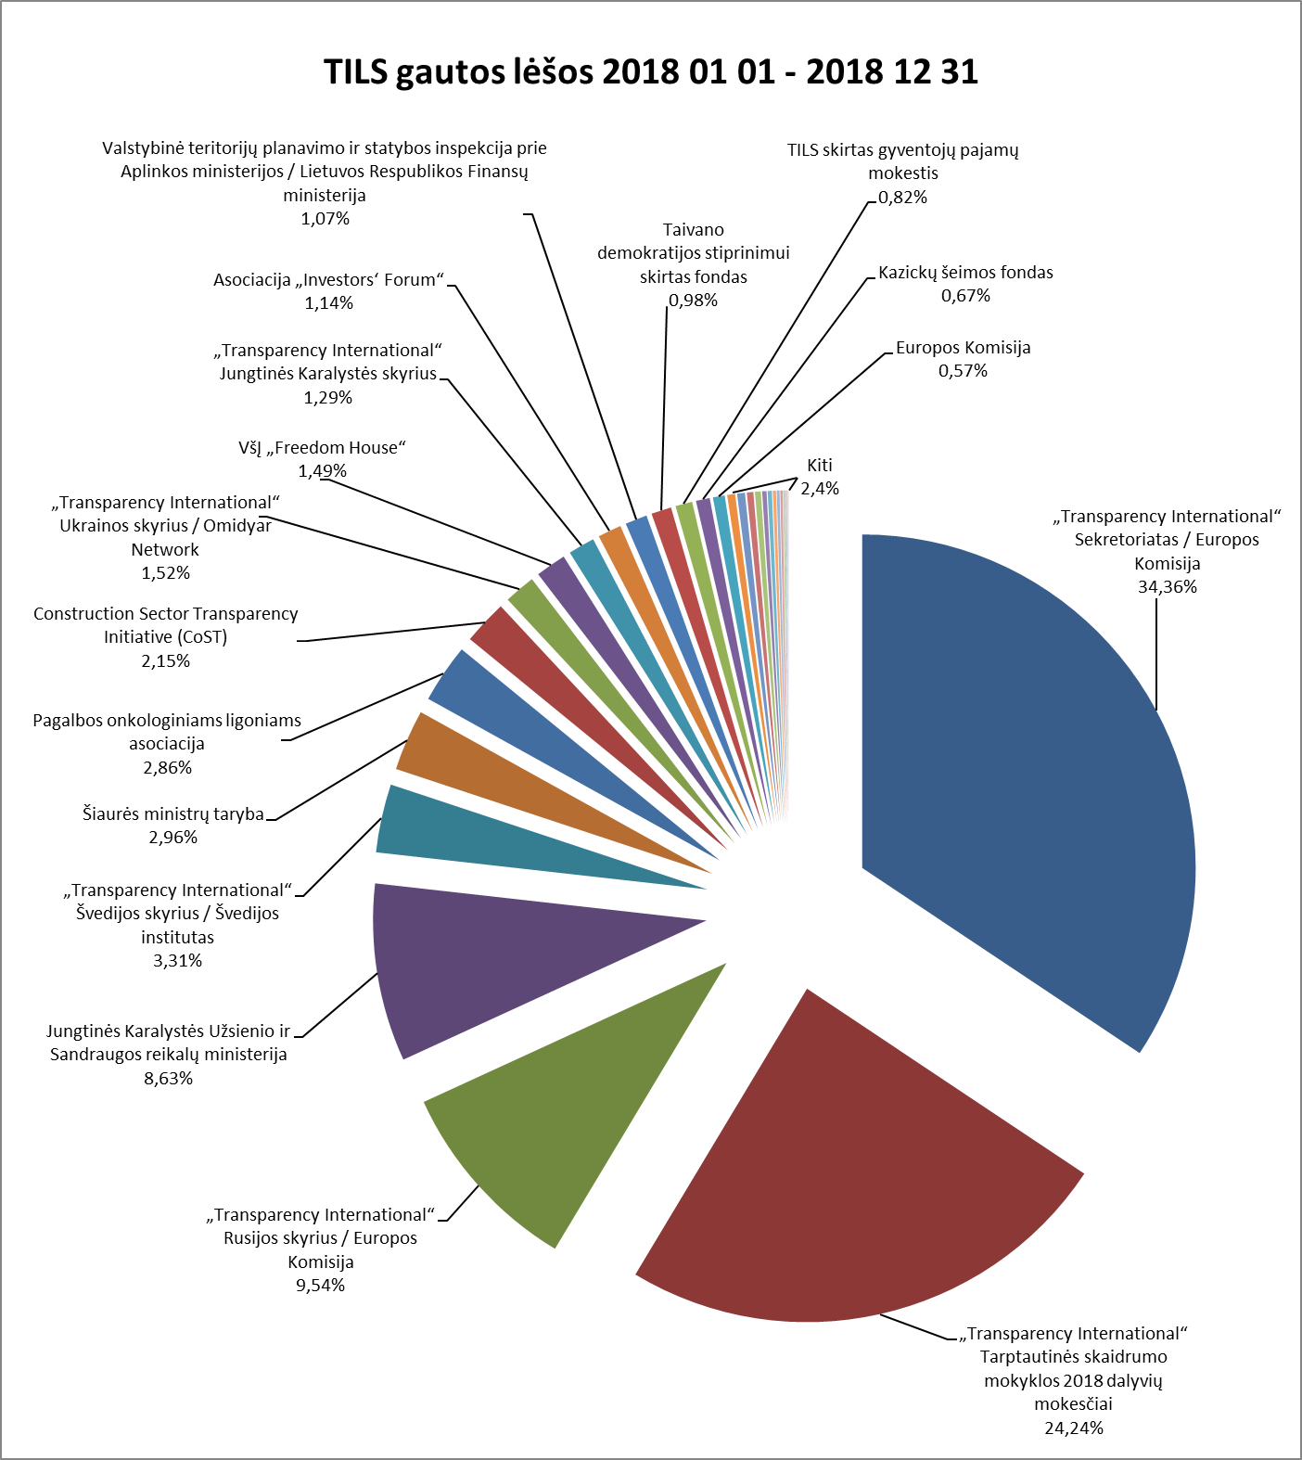

TILS 2018 M. SAUSIO 1 D. - 2018 GRUODŽIO 31 D. GAUTOS LĖŠOS

 | Įplaukos, EUR | Procentinė dalis
PROJEKTINĖS LĖŠOS
„Transparency International“ Sekretoriatas / Europos Komisija | 90,245.00 | 34.36%
„Transparency International“ Rusijos skyrius / Europos Komisija | 25,066.00 | 9.54%
„Transparency International“ Švedijos skyrius / Švedijos institutas | 8,701.71 | 3.31%
Šiaurės ministrų taryba | 7,782.89 | 2.96%
Taivano demokratijos stiprinimui skirtas fondas | 2,561.81 | 0.98%
Kazickų šeimos fondas | 1,762.89 | 0.67%
Prancūzijos Respublikos ambasada | 750.00 | 0.29%
„Transparency International“ Sekretoriatas / Siemens Integrity Initiative | 550.00 | 0.21%
Viso projektinių lėšų: | 137,420.30 | 52.33%
NEPROJEKTINĖS LĖŠOS
„Transparency International“ Tarptautinės skaidrumo mokyklos 2018 dalyvių mokesčiai | 63,670.17 | 24.24%
Jungtinės Karalystės Užsienio ir Sandraugos reikalų ministerija (UK Foreign and Commonwealth Office) | 22,652.06 | 8.63%
Pagalbos onkologiniams ligoniams asociacija | 7,500.00 | 2.86%
Construction Sector Transparency Initiative (CoST) / Jungtinės Karalystės tarptautinio vystymo departamentas ir Nyderlandų Karalystės užsienio reikalų ministerija | 5,653.16 | 2.15%
„Transparency International“ Ukrainos skyrius / Omidyar Network | 3,984.00 | 1.52%
VšĮ „Freedom House“ | 3,900.00 | 1.49%
„Transparency International“ Jungtinės Karalystės skyrius | 3,378.58 | 1.29%
Asociacija „Investors‘ Forum“ | 3,000.00 | 1.14%
Valstybinė teritorijų planavimo ir statybos inspekcija prie Aplinkos ministerijos / Lietuvos Respublikos Finansų ministerija | 2,800.00 | 1.07%
TILS skirtas gyventojų pajamų mokestis | 2,152.14 | 0.82%
Europos Komisija | 1,500.00 | 0.57%
Advokatų kontora SORAINEN ir partneriai | 1,000.00 | 0.38%
Švedijos institutas | 1,000.00 | 0.38%
Small Media Foundation | 825.92 | 0.31%
VšĮ „Pilietiškumo, demokratijos ir teisės programų centras“ | 533.91 | 0.20%
Vidaus auditorių asociacija | 400.00 | 0.15%
Kitos TILS uždirbtos lėšos | 358.66 | 0.14%
Lietuvos ryšių su visuomene specialistų sąjunga | 300.00 | 0.11%
UAB „Mokesčių srautas“ | 200.00 | 0.08%
Baltarusijos viešojo administravimo reformų ir transformacijos institutas | 100.00 | 0.04%
„Transparency International“ Slovakijos skyrius | 100.00 | 0.04%
K Adenauerio labdaros-paramos fondas bendradarbiavimui su Rytų Europa | 80.00 | 0.03%
Aukos | 57.07 | 0.02%
Šiaulių jaunimo organizacijų asociacija „Apskritasis stalas“ | 50.00 | 0.02%
Viso neprojektinių lėšų: | 125,195.67 | 47.67%
Viso gauta lėšų: | 262,615.97

TILS įplaukos (bendras)
TILS gautos lėšos 2018 01 01 - 2018 12 31

TILS 2018 M. SAUSIO 1 D. - 2018 GRUODŽIO 31 D. GAUTOS LĖŠOS

 | Įplaukos, EUR | Procentinė dalis
„Transparency International“ Sekretoriatas / Europos Komisija | 90,245.00 | 34.36%
„Transparency International“ Tarptautinės skaidrumo mokyklos 2018 dalyvių mokesčiai | 63,670.17 | 24.24%
„Transparency International“ Rusijos skyrius / Europos Komisija | 25,066.00 | 9.54%
Jungtinės Karalystės Užsienio ir Sandraugos reikalų ministerija (UK Foreign and Commonwealth Office) | 22,652.06 | 8.63%
„Transparency International“ Švedijos skyrius / Švedijos institutas | 8,701.71 | 3.31%
Šiaurės ministrų taryba | 7,782.89 | 2.96%
Pagalbos onkologiniams ligoniams asociacija | 7,500.00 | 2.86%
Construction Sector Transparency Initiative (CoST) / Jungtinės Karalystės tarptautinio vystymo departamentas ir Nyderlandų Karalystės užsienio reikalų ministerija | 5,653.16 | 2.15%
„Transparency International“ Ukrainos skyrius / Omidyar Network | 3,984.00 | 1.52%
VšĮ „Freedom House“ | 3,900.00 | 1.49%
„Transparency International“ Jungtinės Karalystės skyrius | 3,378.58 | 1.29%
Asociacija „Investors‘ Forum“ | 3,000.00 | 1.14%
Valstybinė teritorijų planavimo ir statybos inspekcija prie Aplinkos ministerijos / Lietuvos Respublikos Finansų ministerija | 2,800.00 | 1.07%
Taivano demokratijos stiprinimui skirtas fondas | 2,561.81 | 0.98%
TILS skirtas gyventojų pajamų mokestis | 2,152.14 | 0.82%
Kazickų šeimos fondas | 1,762.89 | 0.67%
Europos Komisija | 1,500.00 | 0.57%
Advokatų kontora SORAINEN ir partneriai | 1,000.00 | 0.38%
Švedijos institutas | 1,000.00 | 0.38%
Small Media Foundation | 825.92 | 0.31%
Prancūzijos Respublikos ambasada | 750.00 | 0.29%
„Transparency International“ Sekretoriatas / Siemens Integrity Initiative | 550.00 | 0.21%
VšĮ „Pilietiškumo, demokratijos ir teisės programų centras“ | 533.91 | 0.20%
Vidaus auditorių asociacija | 400.00 | 0.15%
Kitos TILS uždirbtos lėšos | 358.66 | 0.14%
Lietuvos ryšių su visuomene specialistų sąjunga | 300.00 | 0.11%
UAB „Mokesčių srautas“ | 200.00 | 0.08%
Baltarusijos viešojo administravimo reformų ir transformacijos institutas | 100.00 | 0.04%
„Transparency International“ Slovakijos skyrius | 100.00 | 0.04%
K Adenauerio labdaros-paramos fondas bendradarbiavimui su Rytų Europa | 80.00 | 0.03%
Aukos | 57.07 | 0.02%
Šiaulių jaunimo organizacijų asociacija „Apskritasis stalas“ | 50.00 | 0.02%
Viso gauta lėšų: | 262,615.97 | 100.00%

